Indicaciones
PASO 1: ESTIMA MUESTRAS DE PRODUCTOS DE LINEA
Las muestras de los productos (probadores) son una de las herramientas de venta que tenemos en Belcorp para las consultoras. En este caso práctico, debes estimar la cantidad de unidades (PUP) por país que debemos fabricar para abastecer la demanda de 15 muestras (probadores) de C05 a C07/2022, podrás encontrar las muestras a estimar en la pestaña "A estimar de línea".
Para esto ten en cuenta las siguientes consideraciones:
1. En la pestaña "Reales Histórico", compartimos la información real de todas las muestras vendidas en el periodo histórico de C14/2020 a C13/2021 (un año).
a. El CUC es el código único corporativo que sirve como identificador de un producto en todos los países de la Corporación.
b. El cálculo de unidades se realiza en PUP, que son las siglas de Promedio de Unidades por Pedido. Esta variable se obtiene a partir de dividir las unidades entre la cantidad de pedidos por
País. Los pedidos los encontrarás en la pestaña "Pedidos C05-C07 2022" y estos varían por país/campaña. Como Planeamiento, somos responsables de gestionar el PUP y los Países son los
responsables de la cantidad de Pedidos que se tienen.
2. Las unidades reales de "Reales Histórico" reflejan el faltante por desabastecimiento o picos atípicos de la demanda. Define la lógica para determinar el factor que te ayude a aislar los valores mínimos y máximos para el cálculo de un PUP Estimado.
3. El caso contempla solo 15 muestras; sin embargo el portafolio real es mucho más amplio. Utiliza fórmulas, tablas dinámicas y tus conocimientos de excel para hacer el cálculo de manera automática y que sea sostenible en el tiempo.

PASO 2: ESTIMA MUESTRAS DE PRODUCTOS NUEVOS
Cada campaña, lanzamos productos nuevos que nos ayudan a darle novedad al portafolio e impulsar la venta. Al ser un producto nuevo, este viene acompañado de muchas palancas que lo apoyan para generar awareness y lograr los objetivos de venta, una de estas palancas son las muestras.
1. En base a la data entregada en la pestaña Reales Histórico, estima cuántas unidades venderá la muestra que encontrarás en la pestaña "A estimar nuevo".

PASO 3: EVALÚA TU ESTIMACIÓN
El equipo de GH te compartirá las unidades demandadas reales de los productos/campañas/países que estimaste.
1. Calcula el PUP Demandado Real y el MAPE (el MAPE es un indicador que mide el error porcentual de la estimación, se calcula con la variación absoluta entre el PUP Propuesto y el PUP Demandado Real):
a. para cada producto
b. por marca
c. por país
¿Cómo te fue con la estimación? Conociendo los resultados, ¿qué podrías hacer diferente para mejorar tu estimación?

2. A estimar nuevo
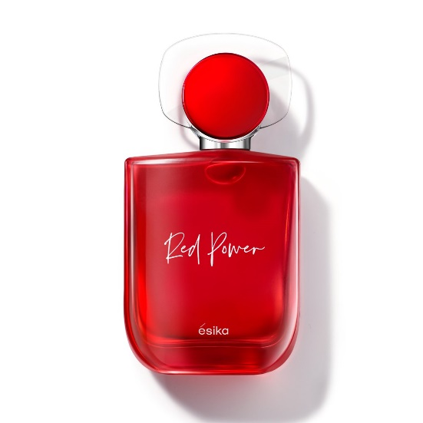
En C06/2022 tenemos el lanzamiento de la Fragancia Femenina de Esika Red Power. Este es el lanzamiento estratégico de la campaña para Esika, por lo que contará con la venta de su muestra para impulsarlo.
En base a la información de "Reales Histórico", estima cuántas unidades podríamos vender de la muestra de esta Fragancia Femenina.
Información de la muestra:
Marca: Esika
Negocio: Fragancias
Tipo: MUESTRAS COSMETICOS/FRAGANCIAS/COLONIA FEMENINA
Campaña de introducción: C06/2022

